12 社会増減率（令和6年～令和7年）
 | 12 社会増減率（令和6年～令和7年）

 | 時点 2025(R7)年10月1日（毎年） |  |  |  |  |  |  | 平 均 値 |  |  |  | 0.29
 | 単位 ％，人 |  |  |  |  |  |  | 標準偏差 |  |  |  | 0.53
 | 市町村名 | 指標 | 順位 |  | 社会増減数 |  | 市町村名 | 指標 | 順位 |  | 社会増減数

 | 千葉県 | 0.68 |  | － |  | 42,962 | 八街市 | 0.83 |  | 11 |  | 544
 | 千葉市 | 0.90 |  | 8 |  | 8,910 | 印西市 | 0.66 |  | 15 |  | 715
 | 銚子市 | -0.33 |  | 46 |  | -174 | 白井市 | -0.17 |  | 41 |  | -106
 | 市川市 | 0.85 |  | 10 |  | 4,255 | 富里市 | 0.65 |  | 16 |  | 320
 | 船橋市 | 0.92 |  | 6 |  | 5,987 | 南房総市 | 0.01 |  | 37 |  | 3
 | 館山市 | -0.25 |  | 43 |  | -109 | 匝瑳市 | -0.29 |  | 45 |  | -96
 | 木更津市 | 0.50 |  | 21 |  | 692 | 香取市 | 0.10 |  | 35 |  | 70
 | 松戸市 | 0.91 |  | 7 |  | 4,546 | 山武市 | 0.22 |  | 29 |  | 99
 | 野田市 | 0.58 |  | 19 |  | 875 | いすみ市 | 0.20 |  | 30 |  | 67
 | 茂原市 | 0.30 |  | 28 |  | 255 | 大網白里市 | 0.13 |  | 34 |  | 60
 | 成田市 | 0.68 |  | 14 |  | 909 | 酒々井町 | 0.83 |  | 11 |  | 168
 | 佐倉市 | 0.36 |  | 25 |  | 587 | 栄町 | 0.18 |  | 32 |  | 35
 | 東金市 | 0.55 |  | 20 |  | 315 | 神崎町 | 0.83 |  | 11 |  | 46
 | 旭市 | -0.40 |  | 47 |  | -245 | 多古町 | -0.49 |  | 50 |  | -62
 | 習志野市 | 0.36 |  | 25 |  | 635 | 東庄町 | -0.48 |  | 49 |  | -58
 | 柏市 | 0.88 |  | 9 |  | 3,850 | 九十九里町 | -0.60 |  | 53 |  | -80
 | 勝浦市 | -0.63 |  | 54 |  | -96 | 芝山町 | 0.43 |  | 22 |  | 28
 | 市原市 | 0.33 |  | 27 |  | 868 | 横芝光町 | 0.19 |  | 31 |  | 39
 | 流山市 | 1.01 |  | 5 |  | 2,151 | 一宮町 | 1.28 |  | 1 |  | 152
 | 八千代市 | 1.22 |  | 2 |  | 2,494 | 睦沢町 | 0.14 |  | 33 |  | 9
 | 我孫子市 | 1.11 |  | 3 |  | 1,447 | 長生村 | -0.08 |  | 39 |  | -10
 | 鴨川市 | -0.26 |  | 44 |  | -77 | 白子町 | 0.37 |  | 24 |  | 36
 | 鎌ケ谷市 | 1.04 |  | 4 |  | 1,140 | 長柄町 | -0.56 |  | 51 |  | -35
 | 君津市 | -0.01 |  | 38 |  | -4 | 長南町 | -0.41 |  | 48 |  | -27
 | 富津市 | -0.13 |  | 40 |  | -51 | 大多喜町 | -0.58 |  | 52 |  | -47
 | 浦安市 | 0.61 |  | 18 |  | 1,047 | 御宿町 | 0.06 |  | 36 |  | 4
 | 四街道市 | 0.65 |  | 16 |  | 618 | 鋸南町 | -0.22 |  | 42 |  | -14
 | 袖ケ浦市 | 0.43 |  | 22 |  | 277

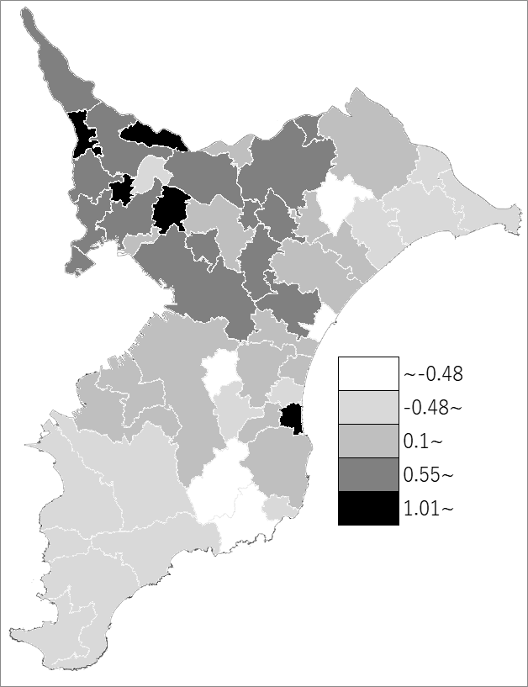
 | 千葉県の推移
 | 社会増減数（右軸） | 指標
令和3年 | 19002 | 0.3
令和4年 | 28888 | 0.46
令和5年 | 34192 | 0.54
令和6年 | 40748 | 0.65
令和7年 | 42962 | 0.68

《備 考》 ・資料出所 統計課「千葉県毎月常住人口調査」 ・算出方法 社会増減数（R6.10.1～R7.10.1）÷常住人口（R6.10.1） 注）社会増減数＝転入者数－転出者数 （転入転出ともに「移動」に含められないその他の増減を含みます）

